フレームワーク反映
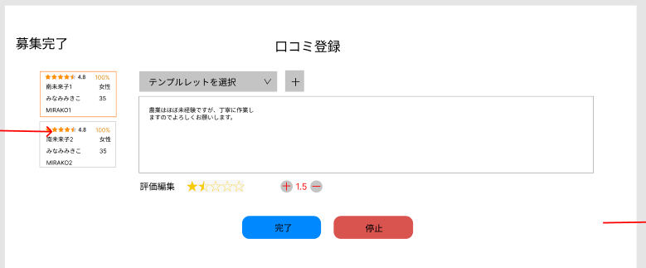
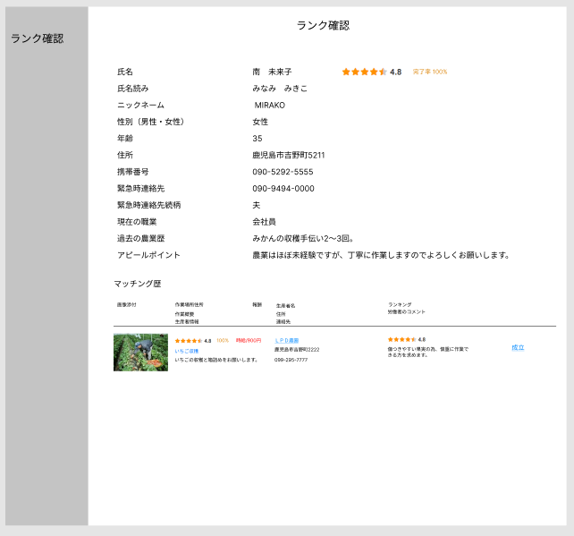
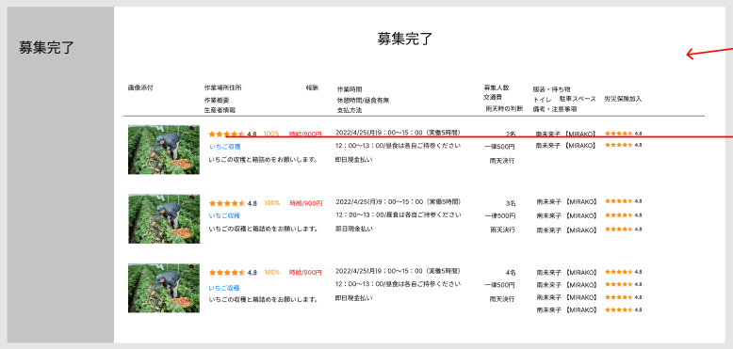
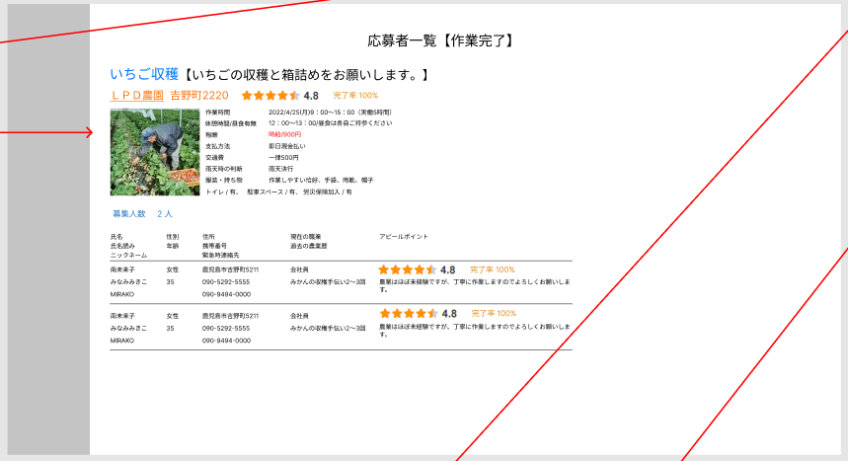
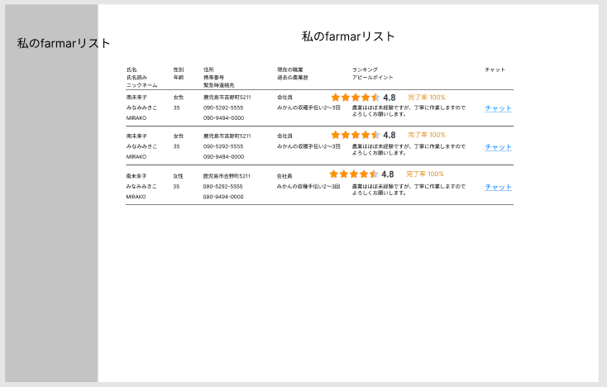
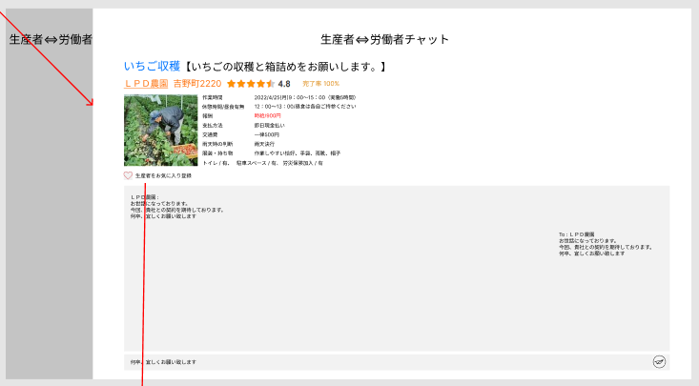
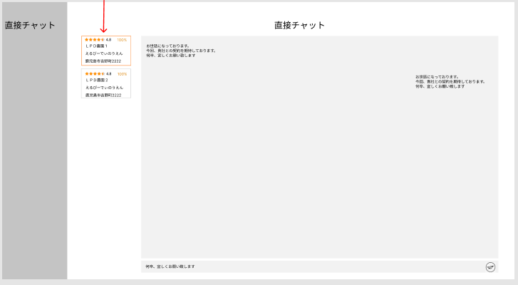
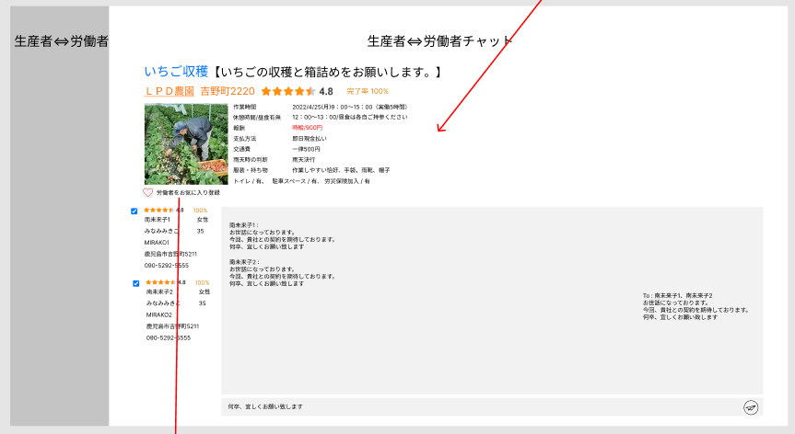
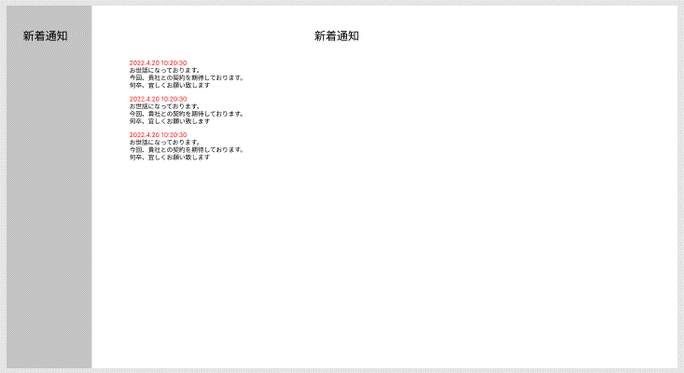
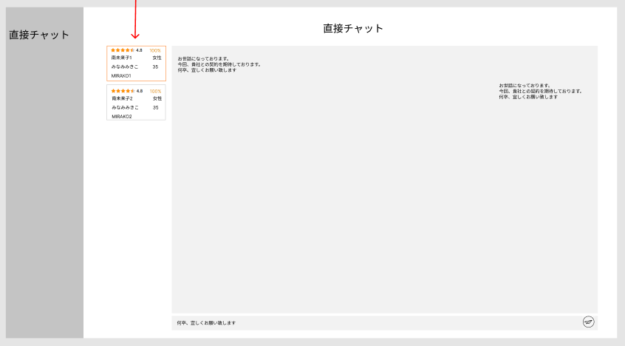
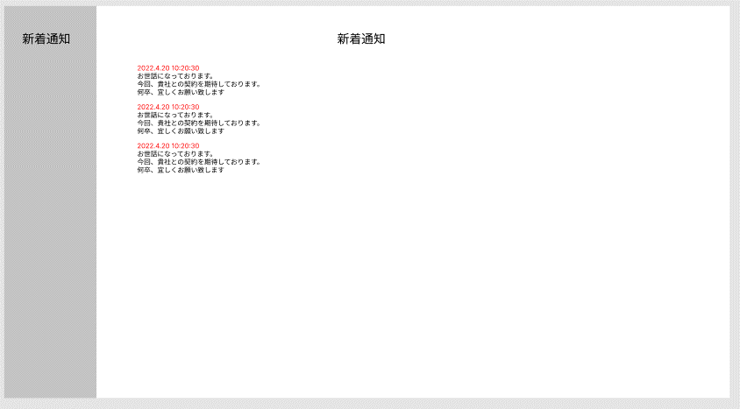
生産者 | 労働者

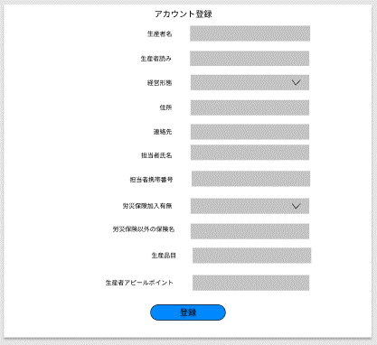
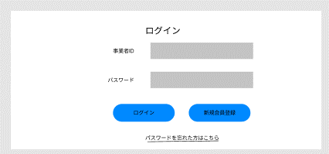
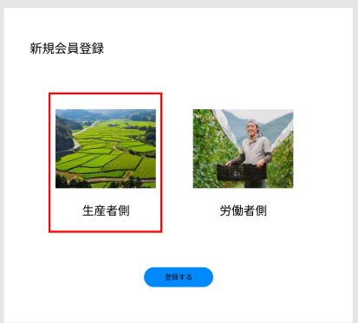
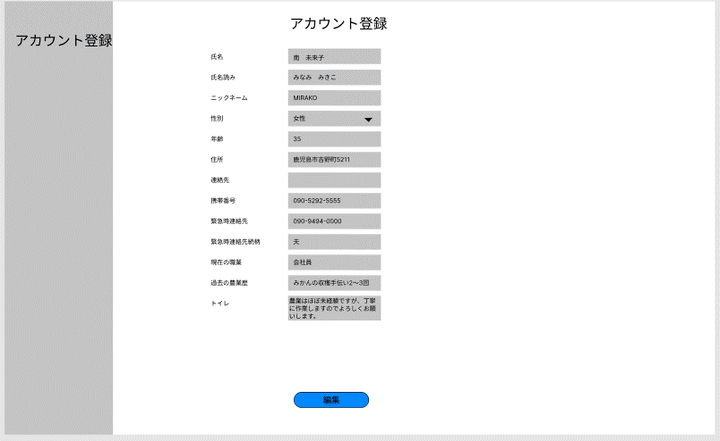
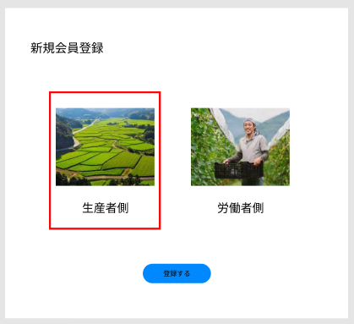
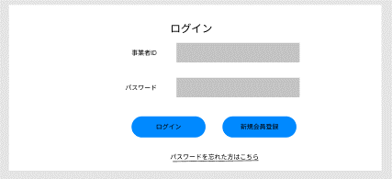

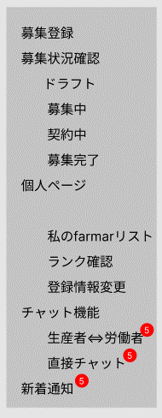
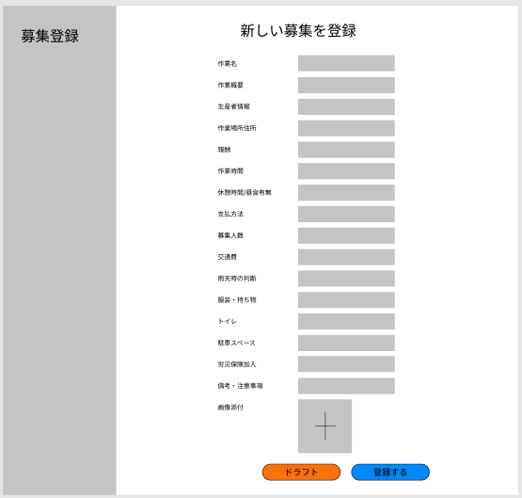

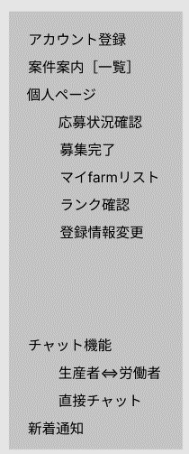
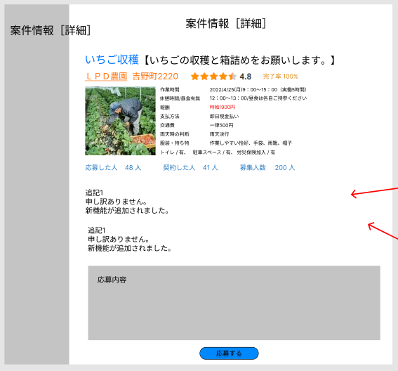
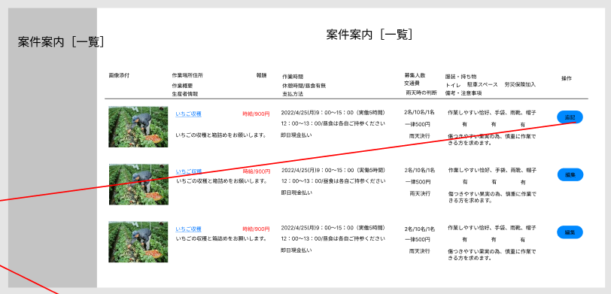

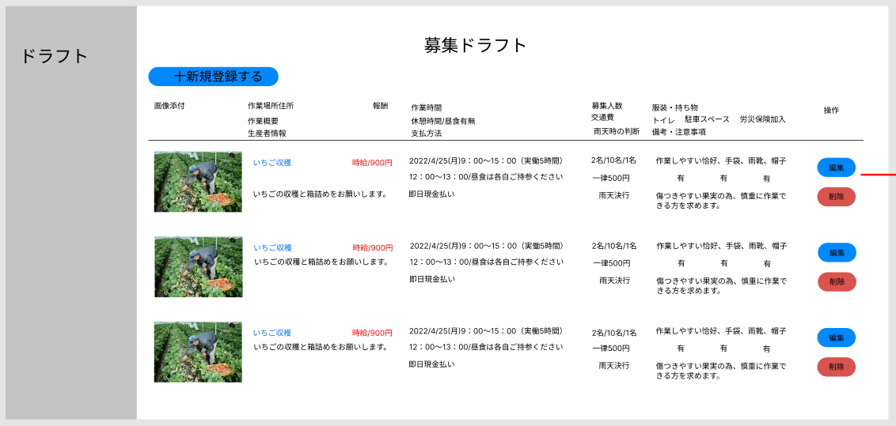
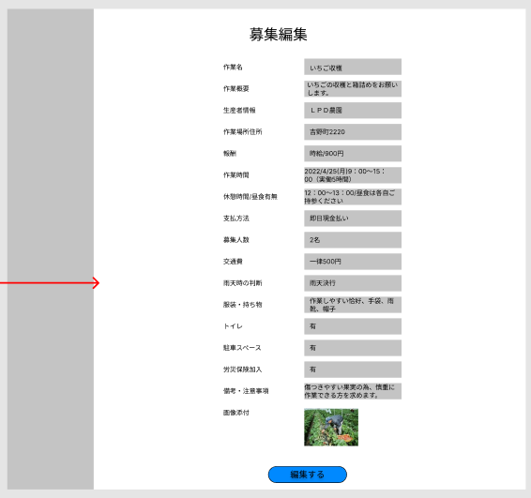

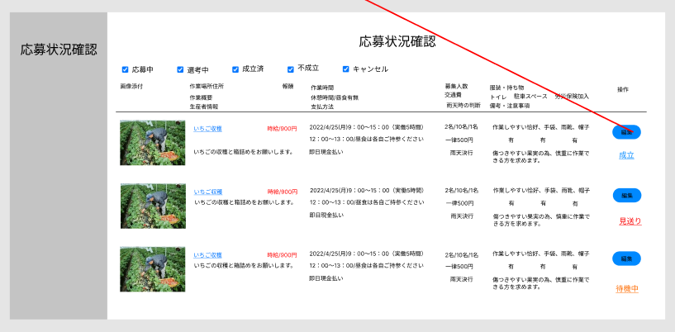

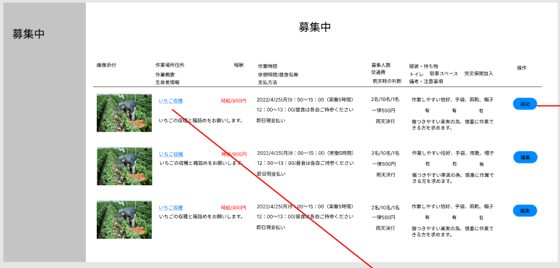
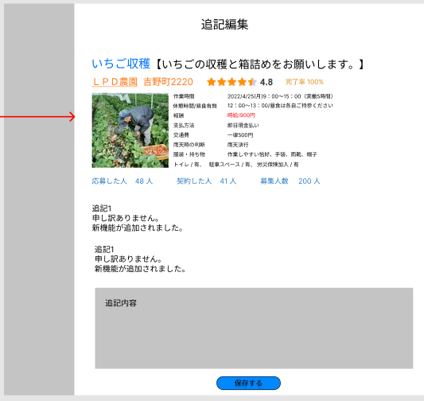

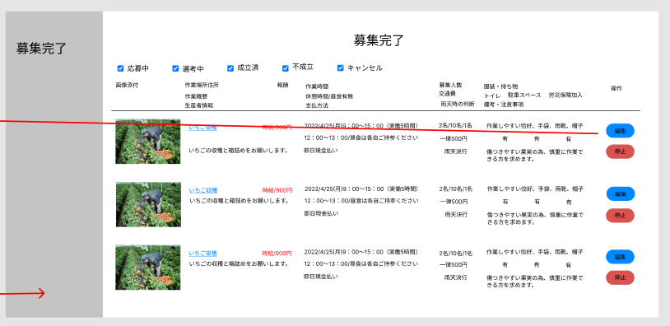
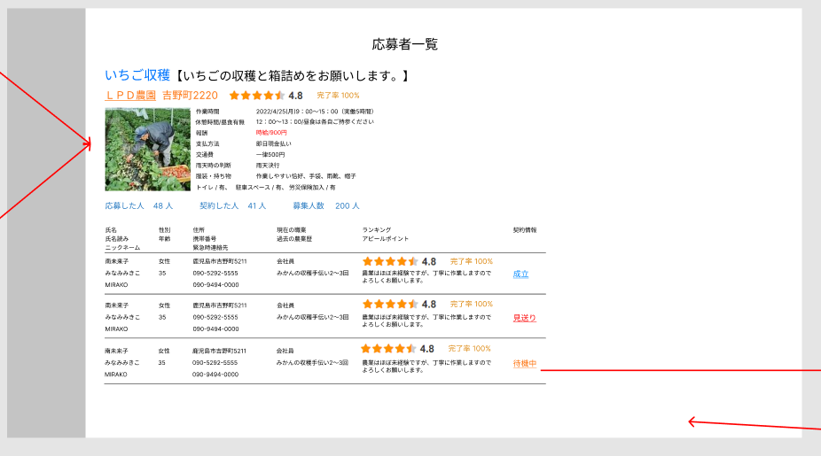

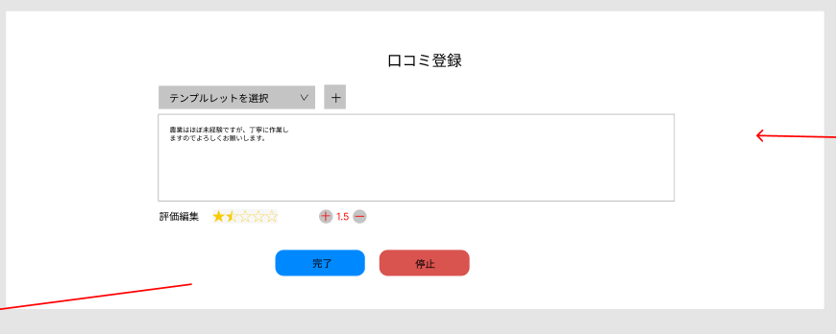

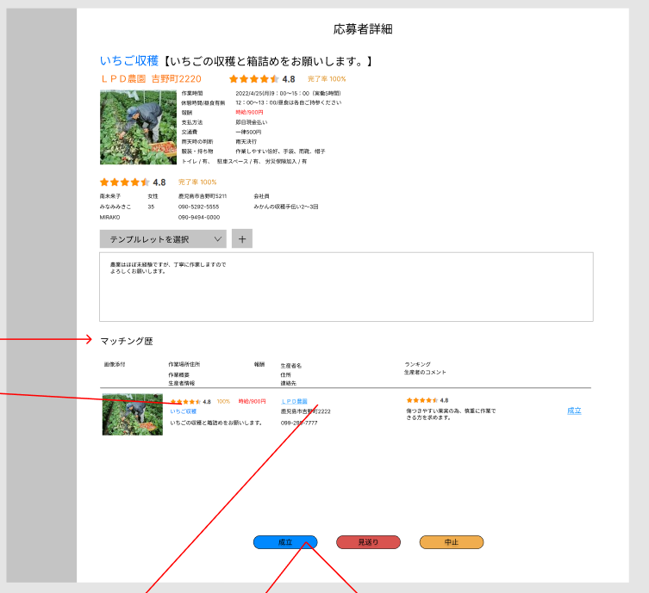

ここは不要ではないか？
この部分は募集内容です。

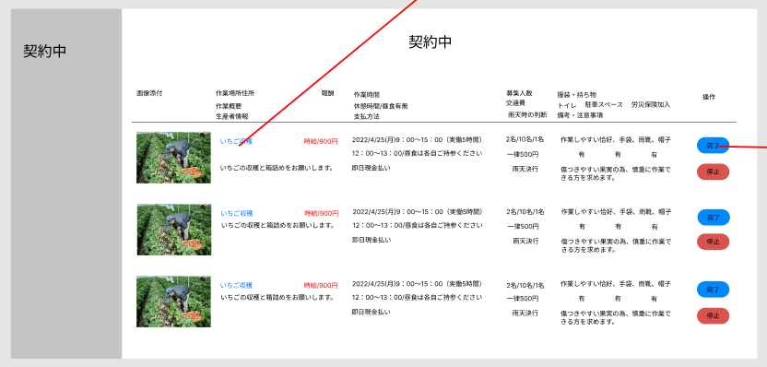

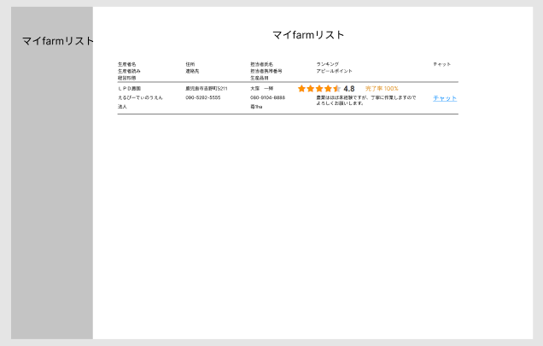

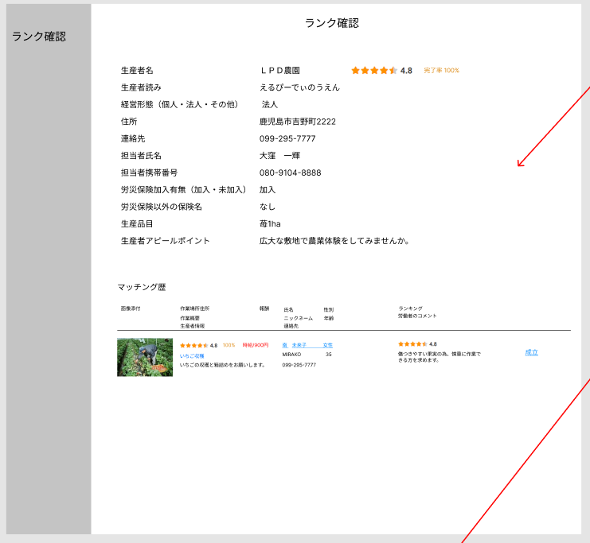

労働者側の参照
※個人情報は成立前は伏せたい

デモ配置
（生産者側） |  |  |  |  |  | （労働者側）

 | アカウント登録 |  |  |  |  | アカウント登録
 | 募集登録 |  |  |  |  | 案件案内［一覧］
 | 募集状況確認 |  |  |  |  | 案件情報［詳細］
 | 個人ページ |  |  |  |  | 個人ページ
 | チャット |  |  |  |  | チャット
 | 新着通知 |  |  |  |  | 新着通知
 |  |  |  |  |  | お気に入り登録-案件に対して
 |  |  |  |  |  | 絞り込み検索（市町村名・作業日）-案件に対して

 | ※（）書きは選択肢、それ以外は自由入力 |  |  |  |  | ※（）書きは選択肢、それ以外は自由入力
 | ☆要素 |  |  | ★デモ表示サンプル文書/説明文 |  | ☆要素 |  |  | ★デモ表示サンプル文書/説明文
 | アカウント登録 |  | ※編集・登録 |  |  | アカウント登録 |  | ※編集・登録
 |  | 生産者名 |  | ＬＰＤ農園 |  |  | 氏名 |  | 南 未来子
 |  | 生産者読み |  | えるぴーでぃのうえん |  |  | 氏名読み |  | みなみ みきこ
 |  | 経営形態（個人・法人・その他） |  | 法人 |  |  | ニックネーム |  | MIRAKO
 |  | 住所 |  | 鹿児島市吉野町2222 |  |  | 性別（男性・女性） |  | 女性
 |  | 連絡先 |  | 099-295-7777 |  |  | 年齢 |  | 35
 |  | 担当者氏名 |  | 大窪 一輝 |  |  | 住所 |  | 鹿児島市吉野町5211
 |  | 担当者携帯番号 |  | 080-9104-8888 |  |  | 連絡先
 |  | 労災保険加入有無（加入・未加入） |  | 加入 |  |  | 携帯番号 |  | 090-5292-5555
 |  | 労災保険以外の保険名 |  | なし |  |  | 緊急時連絡先 |  | 090-9494-0000
 |  | 生産品目 |  | 苺1ha |  |  | 緊急時連絡先続柄 |  | 夫
 |  | 生産者アピールポイント |  | 広大な敷地で農業体験をしてみませんか。 |  |  | 現在の職業 |  | 会社員
 |  |  |  |  |  |  | 過去の農業歴 |  | みかんの収穫手伝い2～3回
 |  |  |  |  |  |  | アピールポイント |  | 農業はほぼ未経験ですが、丁寧に作業しますのでよろしくお願いします。

 | 募集登録 |  | ※登録・編集・削除 |  |  | 案件案内（一覧表示）
 |  | 作業名 |  | いちご収穫 |  |  | 作業名 |  | いちご収穫
 |  | 作業概要 |  | いちごの収穫と箱詰めをお願いします。 |  |  | 生産者名 |  | LPD農園 |  |  | ・絞りこみ検索（市町村名・作業日） ・お気に入り登録
 |  | 生産者情報 |  | ＜アカウント情報の引用表示＞ |  |  | 作業場所 |  | 鹿児島市吉野町2222
 |  | 作業場所住所 |  | 吉野町2220 |  |  | 作業日時 |  | 2022/4/25(月)9：00～15：00（実働5時間）
 |  | 報酬 |  | 時給/900円 |  |  | 報酬 |  | 時給/900円
 |  | 作業時間 |  | 2022/4/25(月)9：00～15：00（実働5時間） |  |  | 画像
タップして詳細表示
 |  | 休憩時間/昼食有無 |  | 12：00～13：00/昼食は各自ご持参ください
 |  | 支払方法 |  | 即日現金払い
 |  | 募集人数 |  | 2名 |  | 案件情報（詳細）
 |  | 交通費 |  | 一律500円 |  |  | 作業名 |  | いちご収穫
 |  | 雨天時の判断 |  | 雨天決行 |  |  | 作業概要 |  | いちごの収穫と箱詰めをお願いします。
 |  | 服装・持ち物 |  | 作業しやすい恰好、手袋、雨靴、帽子 |  |  | 生産者情報 |  | LPD農園
 |  | トイレ（有・無） |  | 有 |  |  | 作業場所住所 |  | 鹿児島市吉野町2222
 |  | 駐車スペース（有・無） |  | 有 |  |  | 報酬 |  | 時給/900円
 |  | 労災保険加入（有・無） |  | 有 |  |  | 作業時間 |  | 2022/4/25(月)9：00～15：00（実働5時間）
 |  | 備考・注意事項 |  | 傷つきやすい果実の為、慎重に作業できる方を求めます。 |  |  | 休憩時間/昼食有無 |  | 12：00～13：00/昼食は各自ご持参ください |  |  | ・お気に入り登録 ・応募ボタン配置+自由コメント記載
 |  | 画像添付 |  |  |  |  | 支払方法 |  | 即日現金払い
 |  |  |  |  |  |  | 募集人数 |  | 2名
 |  |  |  |  |  |  | 交通費 |  | 一律500円
 |  |  |  |  |  |  | 雨天時の判断 |  | 雨天決行
 |  |  |  |  |  |  | 服装・持ち物 |  | 作業しやすい恰好、手袋、雨靴、帽子
 |  |  |  |  |  |  | トイレ（有・無） |  | 有
 |  |  |  |  |  |  | 駐車スペース（有・無） |  | 有
 |  |  |  |  | ・仕事のコピー登録機能（別日へ） |  | 労災保険加入（有・無） |  | 有
 |  |  |  |  |  |  | 備考・注意事項 |  | 傷つきやすい果実の為、慎重に作業できる方を求めます。
 |  |  |  |  |  |  | 画像添付

 | 募集状況確認 |  |  |  |  | お気に入り一覧
 |  | 応募者一覧 |  | 募集登録案件一覧表示、案件ごとの応募状況表示 |  |  | お気に入り |  | お気に入りに登録した案件一覧
 |  | 応募者詳細 |  | ＜アカウント情報の引用＞
 |  |  |  | 応募者の作業履歴、ランク、評価表示
参照
 |  | マッチング歴 |  | 成立歴、中止歴 |  |  |  |  |  | 応募ステータス ・労働者「応募」押下⇒「選考中」 ・生産者「成立」押下⇒「成立済」 ・生産者「見送り」押下⇒「不成立」 ・労働者「辞退」押下⇒「キャンセル」
 |  |  |  |  | （生産者操作用・応募状況内） ・成立ボタン配置+自由記載コメント ・見送りボタン配置+自由記載コメント ・中止ボタン配置+自由記載コメント

反映
参照
 | 個人ページ |  |  |  |  | 個人ページ |  |  |  |  | 応募中ページ ・「辞退」ボタン設置 ・自由記載コメント欄 ※キャンセル歴へ反映
 |  | 口コミ登録 |  | 作業済み案件労働者への口コミ登録、登録履歴の表示 |  |  | 応募状況確認 |  | マッチング状況（応募中・選考中・成立済・不成立・キャンセル歴）
 |  | マイfarmar登録 |  | 労働者をお気に入り登録 |  |  | 口コミ登録 |  | 作業済み案件生産者への口コミ登録、登録履歴の表示
 |  | ランク確認 |  | 労働者から付与された★数を表示 |  |  | マイfarm登録 |  | 生産者をお気に入り登録
 |  | 登録情報変更 |  | アカウント内容修正、変更、退会 |  |  | ランク確認 |  | 生産者から付与された★数（参加回数で規定）を表示
 |  |  |  |  |  |  | 登録情報変更 |  | アカウント内容修正、変更、退会

 | チャット機能 |  |  |  |  | チャット機能
 |  | 生産者⇔労働者 |  | 成立の有無問わずいつでも利用可能。 |  |  | 生産者⇔労働者 |  | 成立の有無問わずいつでも利用可能。
 |  |  |  | ブロック機能 |  |  |  |  | ブロック機能
 |  |  |  | 位置情報or地図URLの貼付による作業場所のやり取り

 | 新着通知 |  |  | ステータスの変更時 |  | 新着通知 |  |  | ステータスの変更時
 |  |  |  | チャット新着通知 |  |  |  |  | マイ農園の新規募集登録があった際
 |  |  |  |  |  |  |  |  | チャット新着通知

